申込の流れ
 | 大北スポーツ競技会 申込先 （申込の流れ）

 | ※学校単位の申込の場合は、学校が所在する区域の教育委員会に申込んでください。

申込 | 松川村民 | 池田町民 |  | 大町市民 |  | 白馬村民 |  | 小谷村民
 | 区域内の学校 | 区域内の学校 |  | 区域内の学校 |  | 区域内の学校 |  | 区域内の学校

 | 松川村 | 池田町 |  | 大町市 |  | 白馬村 |  | 小谷村
 | 教育委員会 | 教育委員会 |  | 教育委員会 |  | 教育委員会 |  | 教育委員会
 | (すずの音ホール) | (池田総合体育館) |  | (大町総合体育館) |  | (協和ウイング白馬) |  | (小谷村役場)

↓

とりまとめ |  |  |  | [申込データ集約]

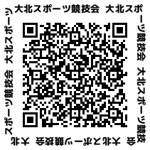
 |  |  | 大北スポーツ競技会 実行委員会 |  |  | → | 大会プログラムweb公開
 |  |  | 事務局 大町市教育委員会スポーツ課
 |  |  | (大町総合体育館)
↓
展開→実施 |  |  | [集約後データ展開]

 |  | 各教育委員会 |  | 各競技主管団体 |  | 各スポーツ協会

 |  |  |  | 競技実施
 |  |  |  |  | → | 結果は競技主管が事務局に報告

